상품제안서
인썸 음파 전동칫솔 | 상품코드: S45616

 |  |  |  |  |  |  | 02-713-8555 | www.synergygift.co.kr
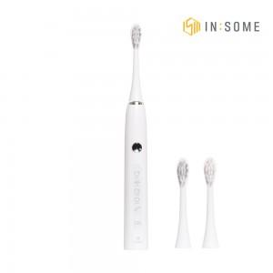 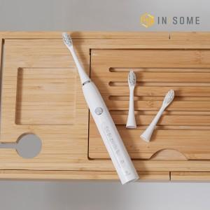 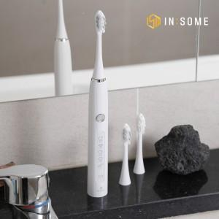

【상세/제작정보】

【인쇄/포장옵션】 | 스티커 / 포장불가능

【공급단가】 | 수량 | 30~ | 100~ | 300~ | 500~ | 1,000~
*VAT별도 | 단가 | 14,560원 | 13,770원 | 13,100원 | 12,760원 | 12,540원

【상품 URL】 | https://www.synergygift.co.kr:443/src/goods_detail.php?gdno=45616

